Hoja1
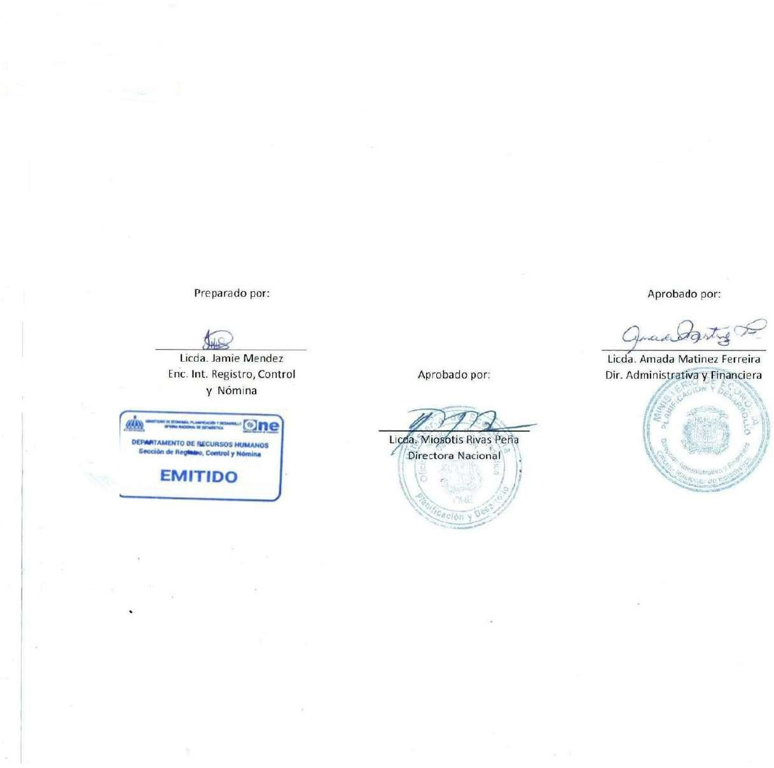


 | MINISTERIO DE ECONOMÍA, PLANIFICACIÓN Y DESARROLLO
 | OFICINA NACIONAL DE ESTADÍSTICA
 | Santo Domingo, República Dominicana
 | Nómina de Empleados en Trámite de Pensión
 | Mes de Septiembre 2023
NO | Nombre | Departamento | Cargo | Genero | Sueldo Bruto | AFP | ISR | SFS | Otros Desc. | Total Desc. | Neto

1 | GLORIA BINET | DEPARTAMENTO DE GEOESTADISTICAS- ONE | AUXILIAR | F | 10,000.00 | 287.00 | - | 304.00 | 25.00 | 616.00 | 9,384.00
2 | MARIA MAGDALENA RIVAS DE LA CRUZ | DEPARTAMENTO DE ESTADISTICAS CONYUNTURALES-ONE | ENCUESTADORA | F | 13,500.00 | 387.45 | - | 410.40 | 25.00 | 822.85 | 12,677.15
3 | LUCINDA VASQUEZ SORIANO | DIVISION DE SERVICIOS GENERALES- ONE | CONSERJE | F | 10,000.00 | 287.00 | - | 304.00 | 25.00 | 616.00 | 9,384.00
4 | ROSA DIAZ MONTES | DIVISION DE SERVICIOS GENERALES- ONE | AUXILIAR III | F | 10,000.00 | 287.00 | - | 304.00 | 25.00 | 616.00 | 9,384.00
Total general: 4 |  |  |  |  | 43,500.00 | 1,248.45 | - | 1,322.40 | 100.00 | 2,670.85 | 40,829.15

